关系图
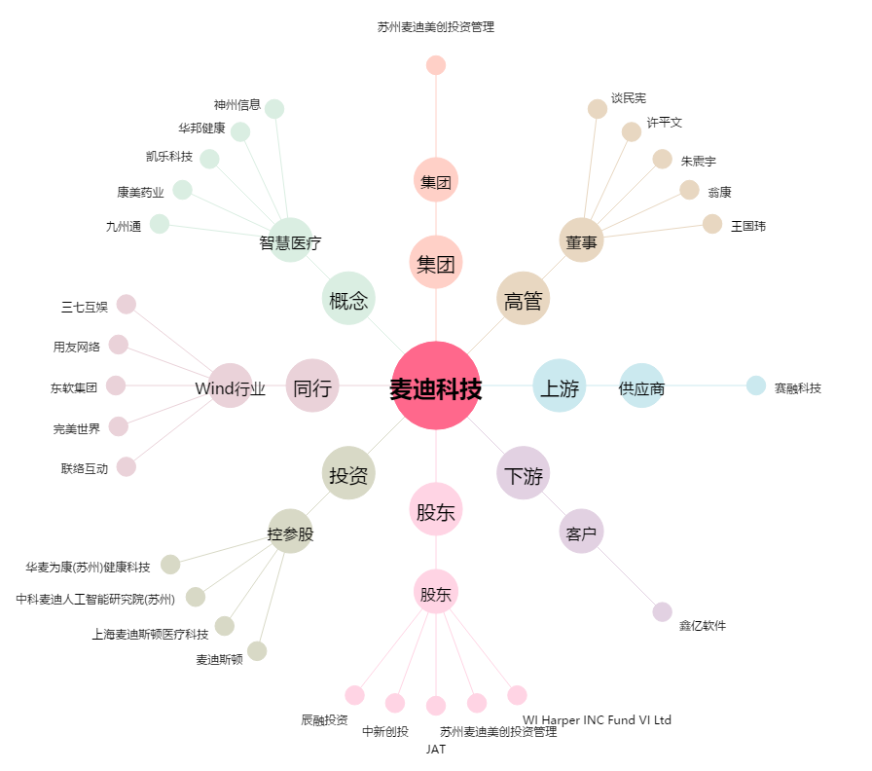
麦迪科技[603990.SH] - 关系概览图

